Накладная-№3
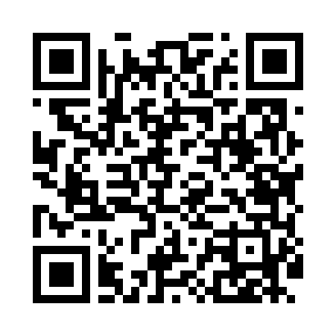
Номер товарно-транспортной накладной: |  |  | Торговый представитель: Kamol aka
Поставщик: Toshkent falcon fly 2 |  |  | Телефон торгового представителя: +998979626299
Дата отгрузки: 14.10.2025 |  |  | Контрагент: Dona zakass
Дата консигнации: |  |  | Адрес:
Доставщик: |  |  | Телефон:
Телефон доставщика:
Время заказа: 14.10.2025 12:40:11
№ | Штрих-код | Название товаров (работ,услуг) | Количество | Количество в кейсе | Цена | Сумма
 |  |  | 90 |  |  | 181
1 | 6689200307474 | Металл қошиқ DB-7-47 | 50 | 50 шт. | 1.30 | 65
2 | 6905621392388 | Металл қошиқ DB-92-38 | 20 | 20 шт. | 2.90 | 58
3 | 6905621392395 | Металл санчқи DB-92-39 | 20 | 20 шт. | 2.90 | 58
Итого: 181$|->UZS: 2,262,500.00

